Resultados
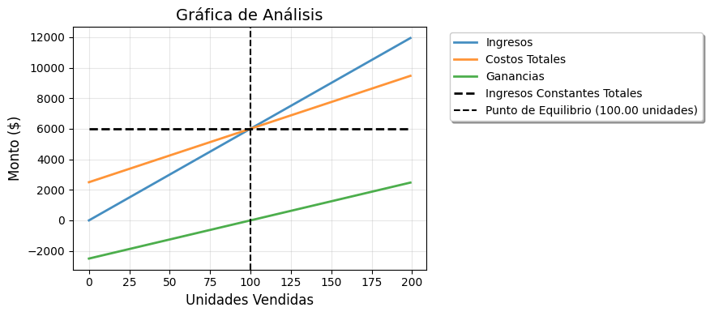
Resultados Financieros
Indicador | Valor
Punto de Equilibrio (unidades) | 100.00
Ingresos Totales ($) | $6,000.00
Costos Totales ($) | $6,000.00
Ganancias ($) | $0.00
Apalancamiento Operativo | 1.40

Se necesitan vender 100.00 unidades para lograr el punto de equilibrio. Al vender 0 unidades, la empresa incurriría en pérdidas. La ganancia exacta al vender esta cantidad es de $-2,500.00.

